KAPAK
Türkiye Atletizm Federasyonu
Kastamonu Atletizm İl Temsilciliği
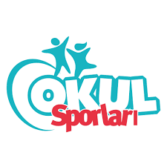
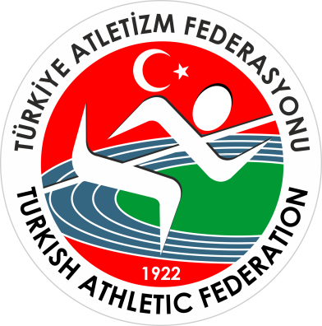

OKUL SPORLARI KROS İL BİRİNCİLİĞİ YARIŞMALARI

 | Kastamonu

Yarışma Adı : | OKUL SPORLARI KROS İL BİRİNCİLİĞİ YARIŞMALARI
Mesafe : | 2 km.
Kategori : | Yıldız Kızlar
Yarışmanın Yapıldığı İl : | Kastamonu
Yarışma Tarihi : | 2025-11-21 10:00:00
Katılan Sporcu Sayısı : | 45
Katılan Takım Sayısı : | 6
Hava Durumu ve Sıcaklığı: | °C
Yarışma Yeri : | YOL KONAK - İZCİLİK

